청담동 분석
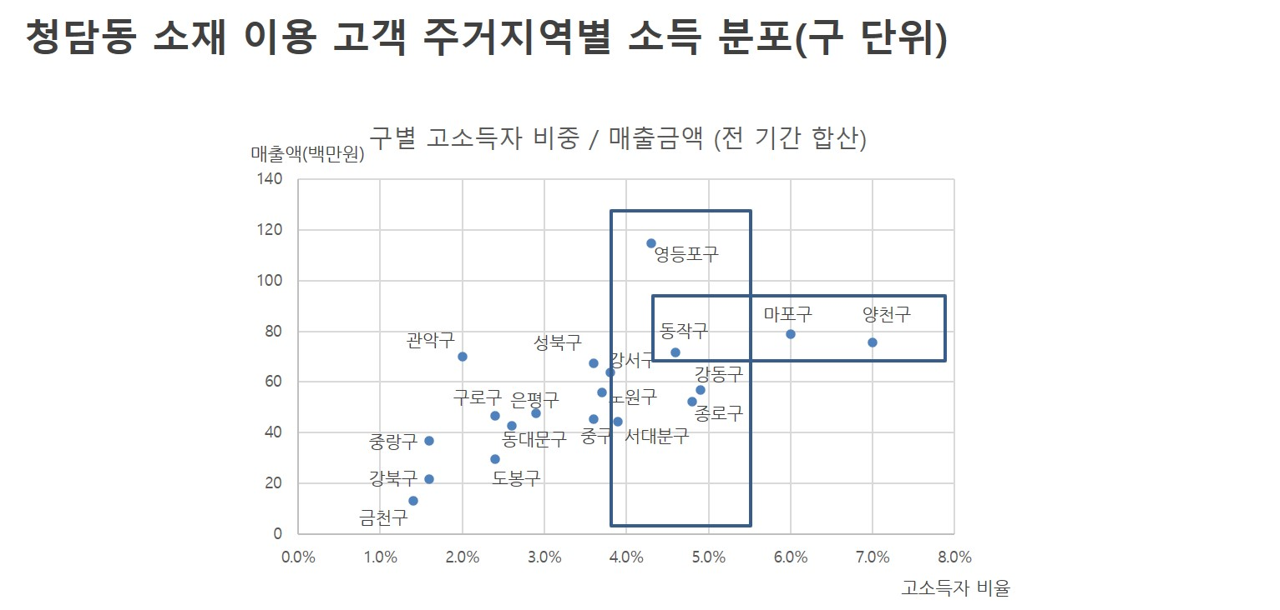
서울(청담, 압구정_도산공원, 압구정) 주소비층(남성 20~40대, 여성 20~30대) 소비 추이

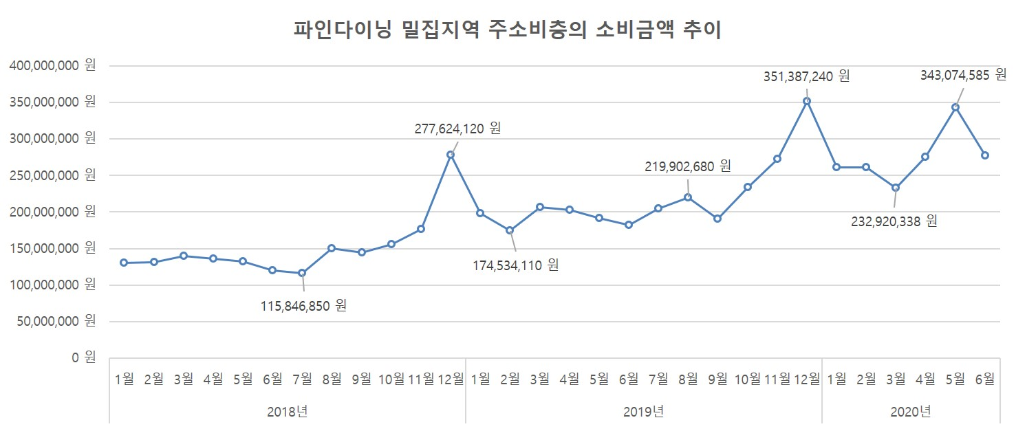

청담동 소재 이용 고객의 주거지 분포
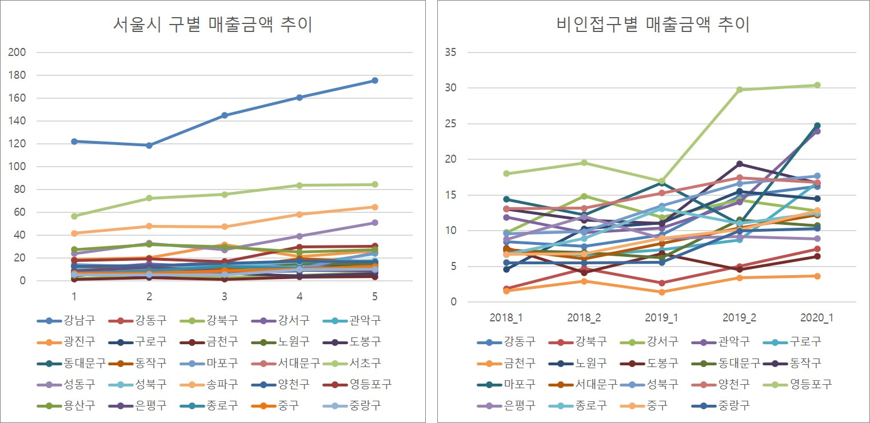

청담동 소재 이용 고객 주거지역별 소득 분포(구 단위)

